信用交易
融资融券市场交易数据统计(2024-07-31)


标的证券 | 融资融券余额（亿元） | 融资余额（亿元） | 融券余额（亿元） | 融资买入额（亿元） | 融资融券规模变化（亿元） | 融资余额增幅(‰) | 融券余额增幅(%)
统计数据 | 14,369.64 | 14,126.71 | 232.44 | 792.36 | 51.09 | 3.73 | -0.62

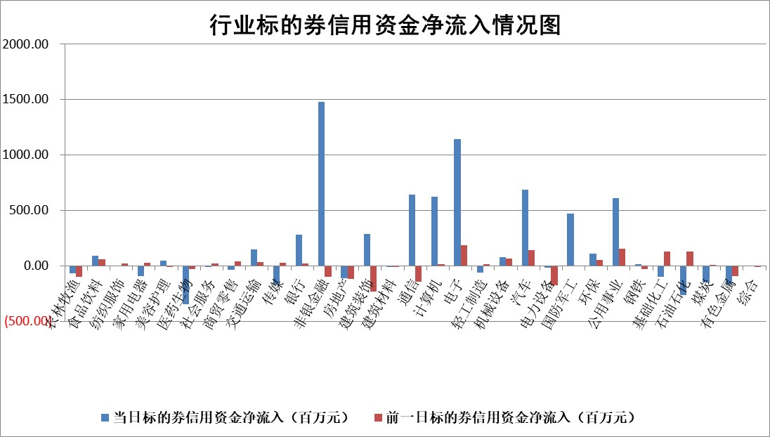

 |  |  |  |  |  |  |  | 2

 |  |  |  |  |  |  |  | 5
标的基金代码 | 标的基金简称 | 融资余额/市值(%) | 融资余额增幅(%) | 融资买入额/成交金额(%) | （融资余额净增额-融券余额净增额）/市值(‱) | 融券余额降幅(%) | ABS[（融资余额净增额-融券余额净增额）/市值净增额-1](%)
159902 | 华夏中小板ETF | 0.00 | 0.00 | 0.00 | 0.00 | 0.00 | 100.00
159915 | 易方达创业板ETF | 2.16 | 7.51 | 62009.28 | 15.21 | 5.17 | 96.92
159919 | 嘉实沪深300ETF | 0.62 | 4.21 | 10.59 | 2.26 | -8.30 | 99.02
159920 | 华夏恒生ETF | 37.78 | -0.36 | 12.52 | -13.51 | -1.63 | 108.42
159922 | 嘉实中证500ETF | 0.66 | -1.62 | 6.95 | -1.86 | -0.85 | 100.36
159925 | 南方沪深300ETF | 0.27 | -0.06 | 0.62 | -1.41 | -1.91 | 100.59
159928 | 消费ETF | 1.17 | -0.37 | 2.62 | -0.53 | -3.23 | 100.12
159934 | 易方达黄金ETF | 85.10 | -0.25 | 6.23 | -21.26 | 0.00 | 112.33
159939 | 全指信息技术ETF | 0.79 | -2.24 | 14.72 | -1.81 | 0.00 | 100.52
159940 | 全指金融地产ETF | 0.12 | -0.84 | 0.00 | -0.10 | 0.00 | 100.05
159995 | 半导体芯片ETF | 2.38 | -1.25 | 133.51 | -3.62 | -4.18 | 100.97
159997 | 天弘中证电子ETF | 2.46 | -0.27 | 14.19 | -0.69 | -3.25 | 100.23
159998 | 天弘中证计算机主题ETF | 0.75 | -6.59 | 0.03 | -5.30 | 0.00 | 101.64
510050 | 华夏上证50ETF | 3.57 | -1.37 | 425.06 | -5.15 | -13.48 | 102.46
510180 | 华安上证180ETF | 0.46 | -0.04 | 2.58 | 0.08 | 29.15 | 99.96
510880 | 华泰柏瑞红利ETF | 0.42 | 5.00 | 2.89 | 1.97 | -0.95 | 98.42
510900 | 易方达恒生H股ETF | 45.84 | -0.34 | 4.40 | -15.62 | 0.00 | 107.68
511010 | 5年期国债ETF | 6.79 | 2.56 | 0.47 | 16.94 | 0.00 | 140.45
511380 | 可转债及可交换债券ETF | 1.71 | -8.92 | 42.75 | -16.78 | 0.00 | 104.41
512000 | 全指证券ETF | 8.41 | -0.35 | 22.37 | -3.88 | -10.16 | 101.24
512010 | 沪深300医药卫生ETF | 6.53 | -1.74 | 87.72 | -11.92 | -4.38 | 103.42
512070 | 沪深300非银ETF | 2.40 | 0.26 | 73.10 | 0.42 | -3.65 | 99.85
512400 | 南方中证申万有色金属ETF | 1.81 | 1.69 | 0.83 | 1.98 | -3.89 | 99.22
512580 | 广发中证环保产业ETF | 1.19 | 6.74 | 0.24 | 7.41 | -1.60 | 95.53
512660 | 国泰中证军工ETF | 2.59 | 10.68 | 27.53 | 24.66 | -1.01 | 90.49
512800 | 华宝中证银行ETF | 11.54 | 0.36 | 0.56 | 4.13 | 0.01 | 113.54
512980 | 广发中证传媒ETF | 1.98 | -3.60 | 150.24 | -0.82 | 76.80 | 100.25
515030 | 华夏中证新能源汽车ETF | 2.93 | 3.03 | 9.44 | 9.13 | 3.46 | 96.87
515050 | 华夏中证5G通信主题ETF | 0.97 | -0.40 | 9.80 | 0.74 | 14.90 | 99.76
515070 | 华夏中证人工智能ETF | 3.12 | 3.62 | 3.91 | 12.78 | 3.07 | 96.15
标的股票比较指标 |  | 融资余额/流通A股市值(%) | 融资余额增幅(%) | 融资买入额/成交金额(%) | （融资余额净增额-融券余额净增额）/流通A股市值(‱) | 融券余额降幅(%) | ABS[（融资余额净增额-融券余额净增额）/流通A股市值净增额-1](%)
前十名标的个股 |  | 仁东控股 | 腾达科技 | 轻纺城 | 腾达科技 | 四方光电 | 天亿马
 |  | 雅博股份 | 江铃汽车 | 高铁电气 | 威尔高 | 中一科技 | 万丰股份
 |  | 中研股份 | 爱克股份 | 龙大美食 | 维科精密 | 深高速 | 上海凯鑫
 |  | 容百科技 | 维科精密 | 浙文互联 | 锴威特 | 莱美药业 | 多浦乐
 |  | 纽泰格 | 智迪科技 | 国盛智科 | 爱克股份 | 鸿铭股份 | 德冠新材
 |  | 齐峰新材 | 圣诺生物 | 星球石墨 | 北方长龙 | 富祥药业 | 强瑞技术
 |  | 东方通 | 本川智能 | 甘肃能源 | 本川智能 | 韶能股份 | 纵横通信
 |  | 南都电源 | 威尔高 | 宁波海运 | 辰奕智能 | 晋亿实业 | 狄耐克
 |  | 海亮股份 | 伯特利 | 康为世纪 | 康希通信 | 中国电信 | 霍普股份
 |  | 元道通信 | 山东高速 | 赛恩斯 | 夏厦精密 | 首创环保 | 震安科技
后十名标的个股 |  | 江苏舜天 | 信邦智能 | 亚通股份 | 强瑞技术 | 我爱我家 | 凯旺科技
 |  | 威创股份 | 嘉友国际 | 广汇汽车 | 纵横通信 | 浙能电力 | 中胤时尚
 |  | 广电网络 | 通业科技 | 盛屯矿业 | 信邦智能 | 中国银河 | 飞利信
 |  | 东旭光电 | 雷尔伟 | 永泰能源 | 昀冢科技 | 硕贝德 | 通润装备
 |  | 东旭蓝天 | 京仪装备 | 华电国际 | 金道科技 | 光大证券 | 司南导航
 |  | 易事特 | 纵横通信 | 海印股份 | 耐科装备 | 安必平 | 赛微微电
 |  | 鹏都农牧 | 昀冢科技 | 江苏舜天 | 京仪装备 | 汉宇集团 | 富士莱 | ;
 |  | 中银绒业 | 安道麦A | 威创股份 | 惠柏新材 | 春秋航空 | 维科精密
 |  | 锦州港 | 思源电气 | 广电网络 | 民生健康 | 国海证券 | 北方长龙
 |  | 中泰化学 | 晨光股份 | 东旭光电 | 碧兴物联 | 美克家居 | 同星科技
说明：1.以上普通交易数据和信用交易数据皆以交易日收盘后数据为基准；2.上述标的证券总数据只计算标的证券市场总数据，不包括从标的证券中调出去标的证券数据，所以与交易所公布的总值略有不同； 3.上述行业采用申万一级行业分类；4.以上标的基金和标的个股中比较的6个指标值中：前5个（从左至右）为正向指标，值越大排名越靠前；第6个为逆向指标，值越小，排名越靠前；5.第6个指标中ABS[]表示求绝对值，其主要用于考量信用资金相对净流入对股价相对净变化的贡献程度；6.数据来源：wind，交易所。

 | 证券代码 | 新增融资余额 | 融资买入额 | 融资买入增幅前10
远大智能 | 002689 | 28175353 | 42268582 | 199%
亚太股份 | 002284 | 21555247 | 34242865 | 82%
赛诺医疗 | 688108 | 72122899 | 101076547 | 78%
湖南发展 | 000722 | 66023557 | 137112987 | 75%
柘中股份 | 002346 | 14584119 | 36845980 | 58%
国城矿业 | 000688 | 24683149 | 48240585 | 54%
兆新股份 | 002256 | 1985058 | 4066269 | 52%
凯美特气 | 002549 | 33806472 | 61340055 | 52%
华昌达 | 300278 | 13474542 | 19303225 | 48%
新华联 | 000620 | 27311937 | 39201759 | 43%

 | 证券代码 | 新增融资余额 | 融资买入额 | 融资买入增幅前10
兔宝宝 | 002043 | 73310337 | 89923983 | 334%
捷昌驱动 | 603583 | 26026415 | 31686727 | 262%
湘财股份 | 600095 | 94196837 | 132280449 | 252%
中谷物流 | 603565 | 49103883 | 60098371 | 234%
中青宝 | 300052 | 24215352 | 31377809 | 98%
顾家家居 | 603816 | 138518545 | 188424210 | 78%
喜临门 | 603008 | 31503289 | 48351944 | 77%
财信发展 | 000838 | 10831830 | 17666790 | 74%
苏州银行 | 002966 | 10578096 | 19143736 | 72%
金诚信 | 603979 | 23858538 | 36098133 | 60%

